상품제안서
풀칼라오바록 칼라장패드 (800X400mm 4T) | 상품코드: S37724

 |  |  |  |  |  |  | 02-713-8555 | www.synergygift.co.kr
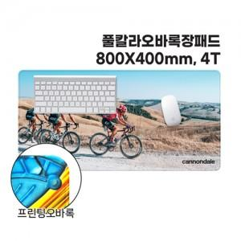

【상세/제작정보】 | <p><span style="font-size: 14pt;">※ opp비닐 외 케이스 추가시 opp비닐 제외됩니다.</span></p>

【인쇄/포장옵션】 | 풀칼라 / PET케이스

【공급단가】 | 수량 | 50~ | 100~ | 500~ | 1,000~ | 2,000~
*VAT별도 | 단가 | 10,000원 | 8,190원 | 8,000원 | 7,100원 | 6,730원

【상품 URL】 | https://www.synergygift.co.kr:443/src/goods_detail.php?gdno=37724

